Draft_학생 공고 목록 화면&기능 명세
분류 | 화면 ID | 화면명 | 진입 경로 | 주요 기능 | 화면 구성 요소 | 동작/이동 | 예외/상태
학생 | S-00 | 로그인 | 서비스 접속 | 학생 로그인 | 학번 입력, 비밀번호 입력, 역할 선택, 로그인 버튼 | 로그인 성공 시 S-01 공고 목록 이동 | 로그인 실패, 권한 오류
학생 | S-01 | 공고 목록 | 로그인 후 기본 진입 | 공고 목록 조회 | 공고 카드 리스트, 모집상태 배지 | 공고 카드 클릭 시 S-02 이동 | 공고 없음
학생 | S-01 | 공고 목록 | S-01 | 공고 검색 | 검색창, 검색 버튼 | 검색 결과 목록 갱신 | 검색 결과 없음
학생 | S-01 | 공고 목록 | S-01 | 공고 필터링 | 부서 필터, 모집상태 필터, 시간대 필터 | 조건에 맞는 공고만 표시 | 필터 결과 없음
학생 | S-01 | 공고 목록 | S-01 | 지원 여부 확인 | 지원완료 배지, 검토중 배지 | 이미 지원한 공고는 S-07 지원 상세로 이동 | 중복 지원 방지
학생 | S-02 | 공고 상세 | 공고 목록 카드 클릭 | 공고 상세 조회 | 공고명, 부서명, 업무내용, 우대조건, 마감일, 지원 버튼 | 지원하기 클릭 시 S-03 이동 | 공고 없음, 마감 공고
학생 | S-02 | 공고 상세 | S-02 | 지원 가능 여부 판단 | 지원하기 버튼 | 모집중이면 지원서 작성, 마감이면 비활성화 | 마감, 이미 지원함
학생 | S-03 | 지원서 작성 | 공고 상세 > 지원하기 | 지원서 작성 | 학생 기본정보, 자기소개서 입력, 가능 시간 선택 | 제출하기 클릭 시 S-04 확인 모달 | 필수값 누락
학생 | S-03 | 지원서 작성 | S-03 | 학생 정보 자동 표시 | 이름, 학번, 학과, 연락처 | 읽기 전용 표시 | 정보 없음
학생 | S-03 | 지원서 작성 | S-03 | 근무 가능 시간 입력 | 요일/시간 선택 UI | 제출 데이터에 포함 | 시간 미선택
학생 | S-03-1 | AI 작성 보조 | 지원서 작성 내 버튼 | 자기소개서 작성 도움 | AI 도움 버튼, 질문 입력창, 초안 생성 버튼 | 생성문 반영 시 S-03 입력란에 삽입 | 생성 실패
학생 | S-04 | 제출 확인 모달 | 지원서 작성 > 제출 | 제출 전 최종 확인 | 공고명, 지원자명, 가능 시간 요약, 최종 제출 버튼 | 최종 제출 시 S-05 이동 | 중복지원, 마감
학생 | S-05 | 지원 완료 | 제출 성공 | 접수 완료 안내 | 완료 메시지, 접수 상태, 접수 시각 | 내 지원 현황 보기 클릭 시 S-06 이동 | 서버 오류
학생 | S-06 | 내 지원 현황 | 상단 메뉴 / 지원 완료 | 내 지원 목록 조회 | 지원 카드, 상태 필터, 상태 배지 | 카드 클릭 시 S-07 이동 | 지원 내역 없음
학생 | S-07 | 지원 상세 | 내 지원 현황 카드 클릭 | 지원 상태 확인 | 진행 상태 타임라인, 제출 내용, 가능 시간 | 공고 다시 보기 클릭 시 S-02 이동 | 지원 정보 없음

AI) 적합도 관련 내용 보충 필요 AI) 도우미 서비스도 함께 구현 필요할 듯한데 , 구체적인 매커니즘 추후 논의 후 반영 예정

학생_공고 탐색~지원
 | 학생 공고 조회 및 지원 플로우 기능명세
 | 작성 기준: 화면별로 배치해야 할 요소, 사용자 동작, 이동 동선, API/DB 연결, 예외 상태를 행 단위로 분리

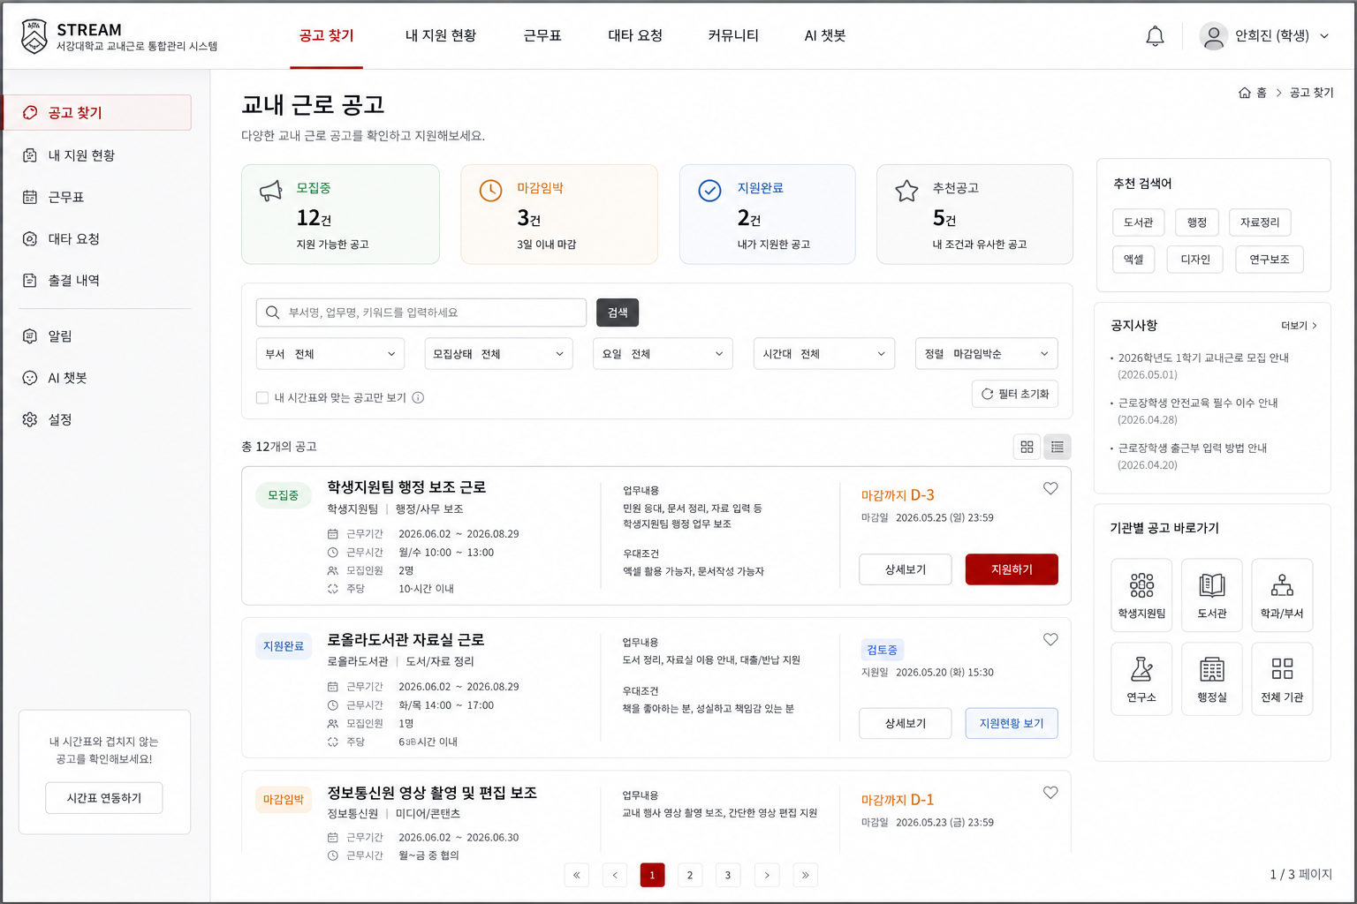
 | 분류 | ID | 서비스/화면 | 페이지구조(위치) | 세부동작/구성요소 | 주요기능 | 동작/이동 | 데이터/API | 예외/상태 | 우선순위 | 비고
S-00 로그인 | 학생 | S-00-01 | 학생 로그인 / 권한 확인 | 본문 | 학번 입력, 비밀번호 입력, 사용자 유형 선택 | 학생 로그인 | 로그인 성공 시 S-01 이동 | POST /api/auth/login | 401 로그인 실패 | Highest | role=student 확인
 | 학생 | S-00-02 | 학생 로그인 / 권한 확인 | 시스템 | 토큰 저장 및 role 확인 | 권한 분기 | 학생은 학생 화면, 직원은 관리자 화면으로 분기 | JWT token, role | 403 권한 없음 | Highest | 학생 전용 화면 접근 제어
 | 학생 | S-00-03 | 학생 로그인 / 권한 확인 | 하단 오류 | 오류 메시지 표시 | 로그인 실패 안내 | 입력값 수정 후 재시도 | Response 401 | 아이디/비밀번호 오류 | High | 문구: 아이디 또는 비밀번호가 올바르지 않습니다.

S-01 공고 목록 (학생) | 학생 | S-01-01 | 학생 공고 목록 | 상단 GNB | 공고 찾기, 내 지원 현황, 근무표, 대타 요청 메뉴 | 주요 메뉴 이동 | 내 지원 현황 클릭 시 S-06 이동 | 토큰 role | 로그인 만료 | High | 근무표/대타는 타 파트로 연결만
 | 학생 | S-01-02 | 학생 공고 목록 | 본문 상단 | 모집중, 마감임박, 지원완료 요약 카드 | 공고 상태 요약 | 카드 클릭 시 해당 상태 필터 적용 | GET /api/postings + GET /api/applications/me | 데이터 없음 | Medium | 숫자는 API 데이터 기반
 | 학생 | S-01-03 | 학생 공고 목록 | 검색 영역 | 부서명/업무명/키워드 검색창, 검색 버튼 | 공고 검색 | 검색어 입력 후 목록 갱신 | GET /api/postings?keyword= | 검색 결과 없음 | High | API에 keyword 파라미터 추가 필요할 수 있음
 | 학생 | S-01-04 | 학생 공고 목록 | 필터 영역 | 부서, 모집상태, 요일, 시간대 필터 | 공고 필터링 | 선택 조건에 맞는 공고만 표시 | GET /api/postings?department_id=&status= | 필터 결과 없음 | High | 요일/시간대 파라미터는 확인 필요
 | 학생 | S-01-05 | 학생 공고 목록 | 정렬 영역 | 마감임박순, 최신순, 추천순, 지원자 적은 순 | 공고 정렬 | 목록 순서 변경 | deadline, upload_date, match_score | - | Medium | 추천순은 AI/적합도 공개 여부 결정 필요
 | 학생 | S-01-06 | 학생 공고 목록 | 공고 카드 | 상태 배지, 공고명, 부서명, 업무요약, 마감일, 근무시간, 우대조건 | 공고 요약 표시 | 카드 또는 상세보기 클릭 시 S-02 이동 | JOB_POSTING + DEPARTMENT | 공고 없음 | Highest | 목록에서 1차 판단 정보만 노출
 | 학생 | S-01-07 | 학생 공고 목록 | 공고 카드 CTA | 상세보기, 지원하기, 지원현황 보기 버튼 | 상세/지원 진입 | 지원하기 클릭 시 S-03 또는 S-07 이동 | posting_id, application_id | 마감/이미 지원함 | Highest | 기지원 공고는 지원현황 보기 표시
 | 학생 | S-01-08 | 학생 공고 목록 | 상태 배지 | 모집중, 마감, 지원완료, 검토중 배지 | 상태 인지 | 상태에 따라 버튼 활성/비활성 | JOB_POSTING.status, APPLICATION.status | 상태값 불일치 | High | 한글/영문 상태값 통일 필요

S-01 (부가) | 학생 | S-01-1-01 | 검색 결과 없음 상태 | 본문 | 결과 없음 안내 문구 | 빈 상태 안내 | 사용자가 조건을 완화하도록 유도 | 검색/필터 상태 | 검색 결과 없음 | Medium | 문구: 조건에 맞는 공고가 없습니다.
 | 학생 | S-01-1-02 | 검색 결과 없음 상태 | CTA | 필터 초기화, 전체 공고 보기 버튼 | 필터 초기화 | 조건 초기화 후 S-01 목록 재조회 | GET /api/postings | - | Medium | 필터값 초기화

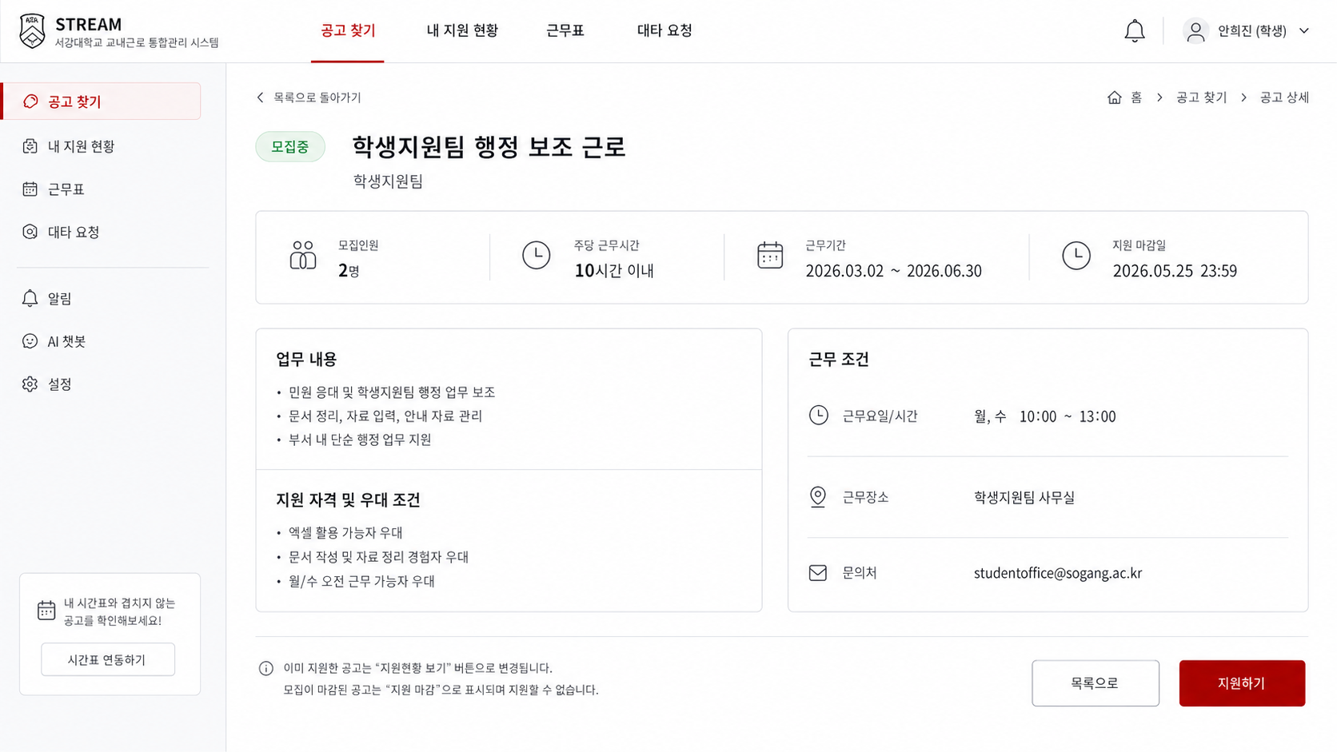
S-02 공고 상세 | 학생 | S-02-01 | 공고 상세 | 상단 | 목록으로 돌아가기, 공고명, 부서명, 상태 배지 | 공고 기본 정보 표시 | 목록으로 클릭 시 S-01 이동 | GET /api/postings/{posting_id} | 404 공고 없음 | Highest | 이전 목록 조건 유지 권장
 | 학생 | S-02-02 | 공고 상세 | 정보 카드 | 모집인원, 주당 근무시간, 시급, 근무기간, 마감일 | 핵심 조건 요약 | 지원 가능 여부 판단 보조 | JobPosting, Department | 필드 없음 | Highest | 모집인원/시급 필드 위치 확인 필요
 | 학생 | S-02-03 | 공고 상세 | 본문 | 업무 내용, 지원 자격, 우대 조건, 문의처 | 상세 조건 확인 | 지원 여부 판단 | description, qualification | - | Highest | 목록보다 상세하게 노출
 | 학생 | S-02-04 | 공고 상세 | 하단 CTA | 지원하기 버튼 | 지원서 작성 이동 | 모집중+미지원이면 S-03 이동 | JOB_POSTING.status + APPLICATION 존재 여부 | 마감, 이미 지원함 | Highest | 중복 지원 방지
 | 학생 | S-02-05 | 공고 상세 | 하단 CTA | 지원현황 보기 버튼 | 기지원 공고 상태 확인 | 이미 지원한 공고면 S-07 이동 | application_id | - | High | 지원하기 대신 노출
 | 학생 | S-02-06 | 공고 상세 | 오류/알림 | 마감 안내, 중복 지원 안내 모달 | 지원 불가 안내 | 마감이면 버튼 비활성 또는 안내 모달 | 409 CONFLICT 또는 400 | 마감/중복 | High | 백엔드 오류 코드와 메시지 매핑

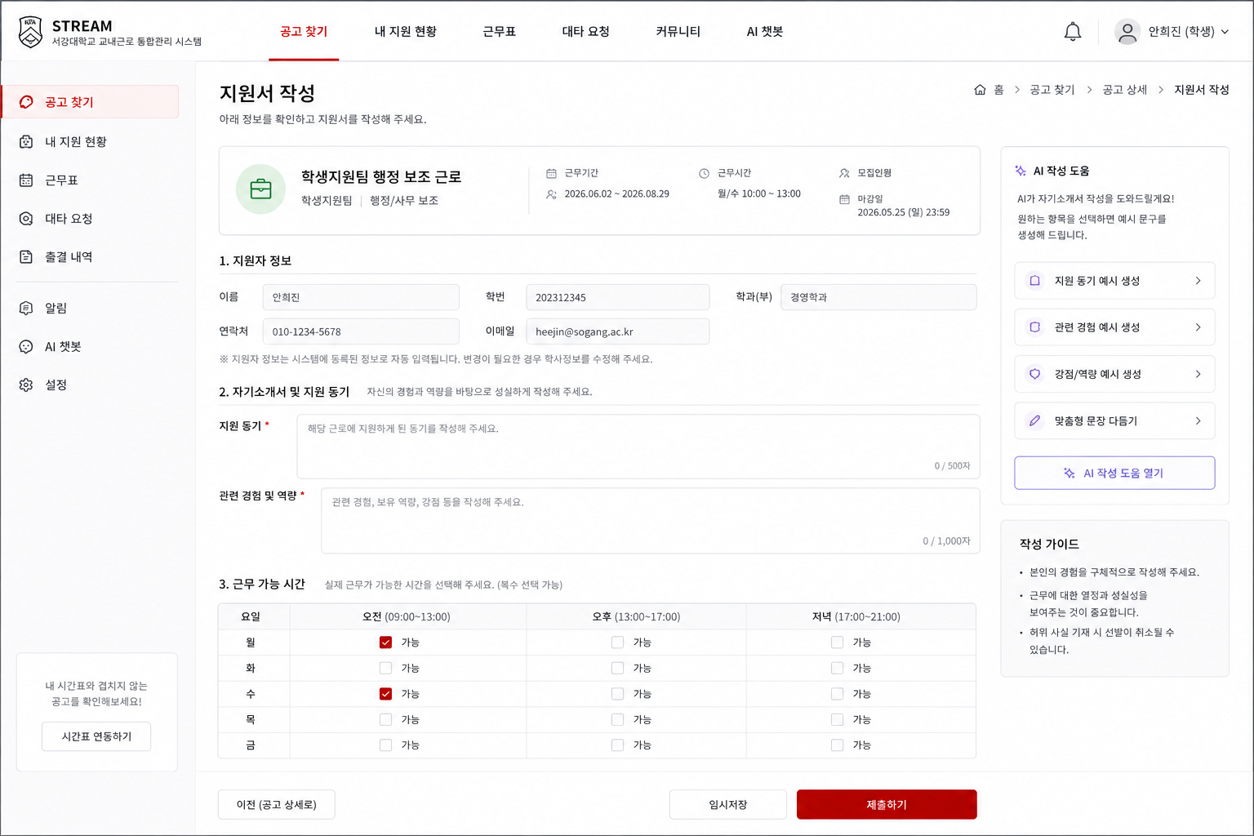
S-03 지원서 작성 | 학생 | S-03-01 | 지원서 작성 | 상단 | 지원 공고 요약 카드 | 지원 대상 확인 | 공고 상세로 돌아가기 가능 | posting_id, title, department | 공고 없음 | Highest | 잘못된 공고 지원 방지
 | 학생 | S-03-02 | 지원서 작성 | 지원자 정보 | 이름, 학번, 학과, 연락처 자동 표시 | 학생 정보 자동 표시 | 읽기 전용으로 표시 | STUDENT table | 학생 정보 없음 | High | SAINT 연동 가정
 | 학생 | S-03-03 | 지원서 작성 | 입력 영역 | 자기소개서 입력창 | 지원서 작성 | 제출 데이터에 cover_letter 포함 | APPLICATION.cover_letter | 필수값 누락 | Highest | 글자수 제한은 확인 필요
 | 학생 | S-03-04 | 지원서 작성 | 입력 영역 | 근무 가능 요일/시간 선택 | 근무 가능 시간 입력 | availableTimeSlots 또는 AVAILABLE_TIME에 저장 | AVAILABLE_TIME / availableTimeSlots | 시간 미선택 | Highest | 지원서 제출과 동시에 받을지 확인 필요
 | 학생 | S-03-05 | 지원서 작성 | 검증 | 필수값, 마감 여부, 중복 지원 여부 체크 | 입력값 검증 | 오류 있으면 제출 중단 | Front validation + API validation | 필수값 누락/마감/중복 | Highest | 클라이언트/서버 이중 검증
 | 학생 | S-03-06 | 지원서 작성 | 하단 CTA | 이전, 제출하기 버튼 | 제출 전 확인 이동 | 제출하기 클릭 시 S-04 모달 | 입력 상태 | 오류 시 이동 불가 | Highest | 제출 직전 모달 필수
 | 학생 | S-03-07 | 지원서 작성 | 보조 버튼 | AI 작성 도움 받기 버튼 | AI 작성 보조 호출 | 클릭 시 S-03-1 패널 오픈 | AI module | 생성 실패 | Medium | MVP에서는 선택 기능
 | 학생 | S-03-1-01 | AI 작성 보조 패널 | 패널 상단 | 공고 업무/우대조건 요약 | 공고 기반 작성 가이드 | 작성 방향 확인 후 입력 | JOB_POSTING.description, qualification | 정보 부족 | Medium | 너무 독립 화면으로 키우지 않기
 | 학생 | S-03-1-02 | AI 작성 보조 패널 | 입력 영역 | 관련 경험 입력, 초안 생성 버튼 | 초안 생성 | AI 생성 결과 표시 | AI Agent/Chatbot | 생성 실패 | Medium | 학생 입력값 필요
 | 학생 | S-03-1-03 | AI 작성 보조 패널 | 결과 영역 | 생성 초안, 문장 다듬기, 반영하기 | 문장 반영 | 반영 클릭 시 S-03 자기소개서 입력란에 삽입 | AI response | - | Medium | 최종 판단은 학생이 직접

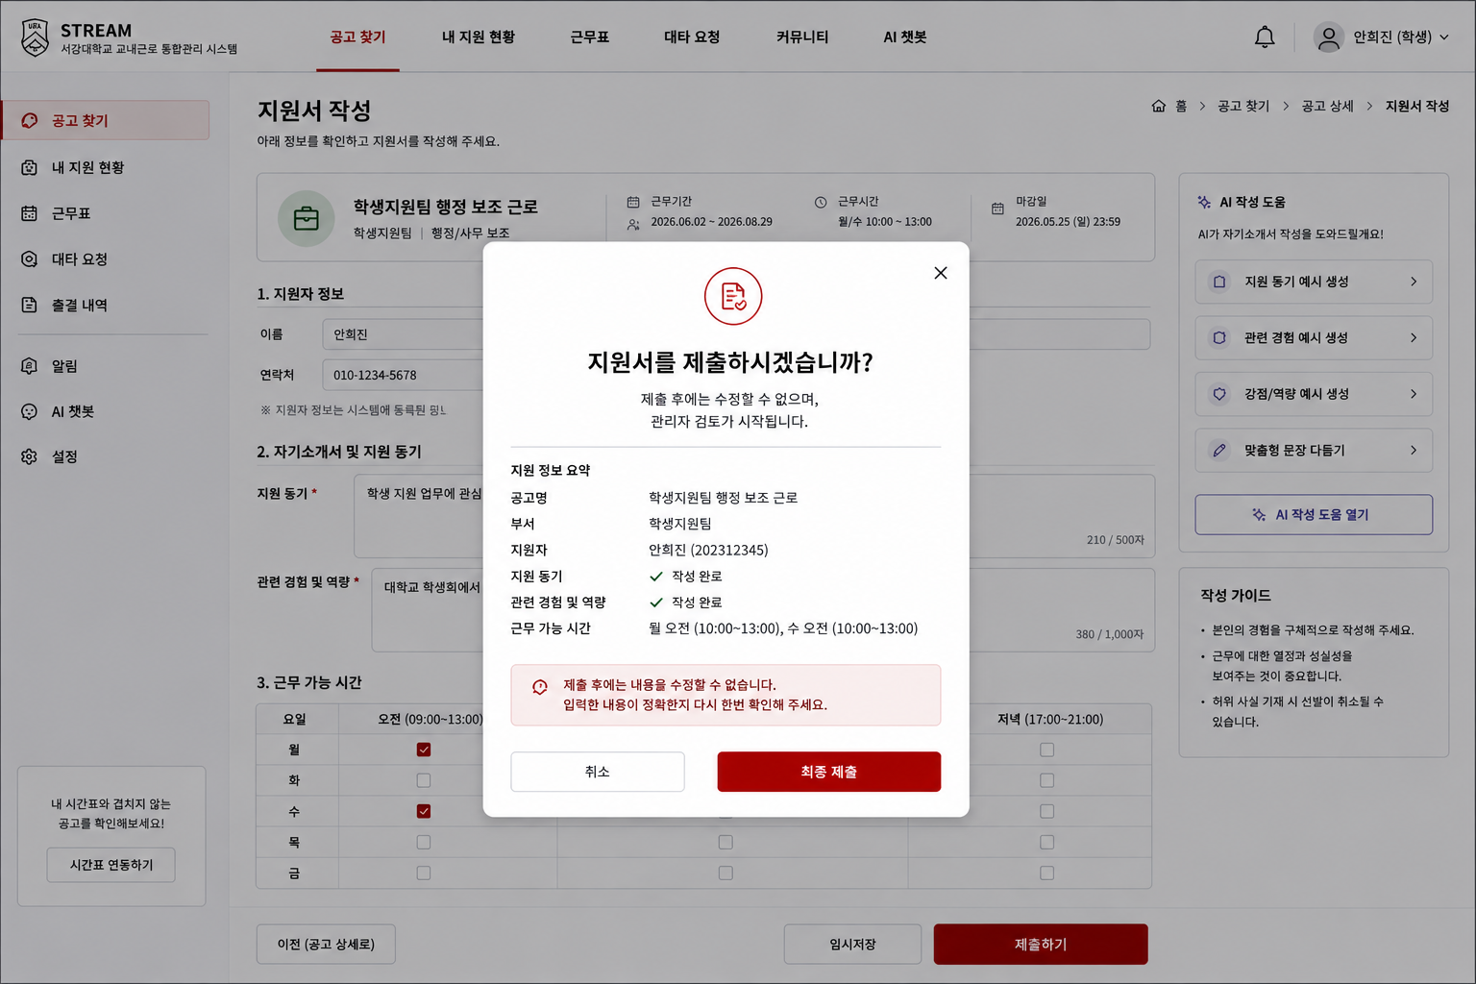
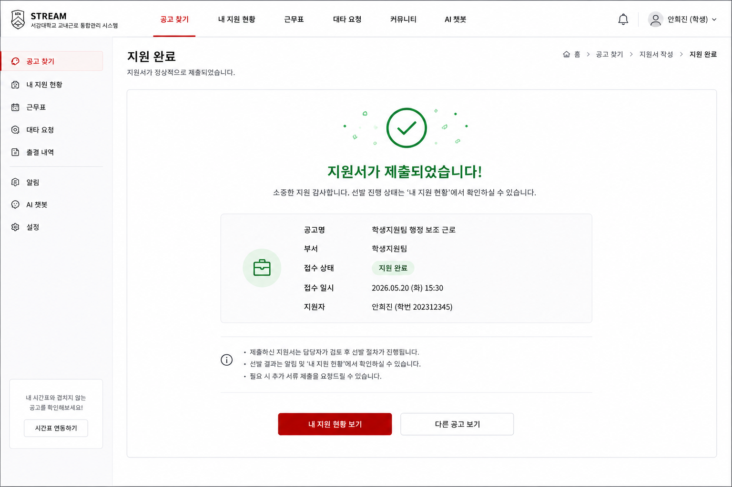
S-04, 05 지원과정중 확인(팝업같은거) | 학생 | S-04-01 | 지원 내용 확인 모달 | 모달 본문 | 공고명, 지원자명, 가능 시간, 자기소개서 요약 | 제출 전 최종 확인 | 취소 시 S-03으로 복귀 | Front state | - | Highest | 실수 제출 방지
 | 학생 | S-04-02 | 지원 내용 확인 모달 | 모달 CTA | 취소, 최종 제출 버튼 | 지원서 최종 제출 | 최종 제출 클릭 시 API 호출 | POST /api/applications 또는 POST /postings/{postingId}/applications | 중복/마감/서버 오류 | Highest | API 경로 통일 필요
 | 학생 | S-04-03 | 지원 내용 확인 모달 | 로딩 상태 | 제출 중 버튼 비활성, 로딩 표시 | 중복 클릭 방지 | 성공 시 S-05 이동 | Response 201 | 네트워크 오류 | High | 재시도 버튼 제공
 | 학생 | S-05-01 | 지원 완료 | 본문 | 지원서 제출 완료 메시지 | 접수 완료 안내 | 접수번호/접수시각 표시 | APPLICATION.application_id, submitted_at | - | Highest | 지원 접수 확인 문제 해결
 | 학생 | S-05-02 | 지원 완료 | 상태 안내 | 기본 상태 제출완료/RECEIVED 표시 | 지원 상태 안내 | 선발 진행 상태는 S-06에서 확인하도록 유도 | APPLICATION.status | 상태값 불일치 | High | 상태 문구 통일
 | 학생 | S-05-03 | 지원 완료 | CTA | 내 지원 현황 보기, 다른 공고 보기 | 다음 행동 유도 | S-06 또는 S-01 이동 | - | - | High | 완료 후 이탈 방지

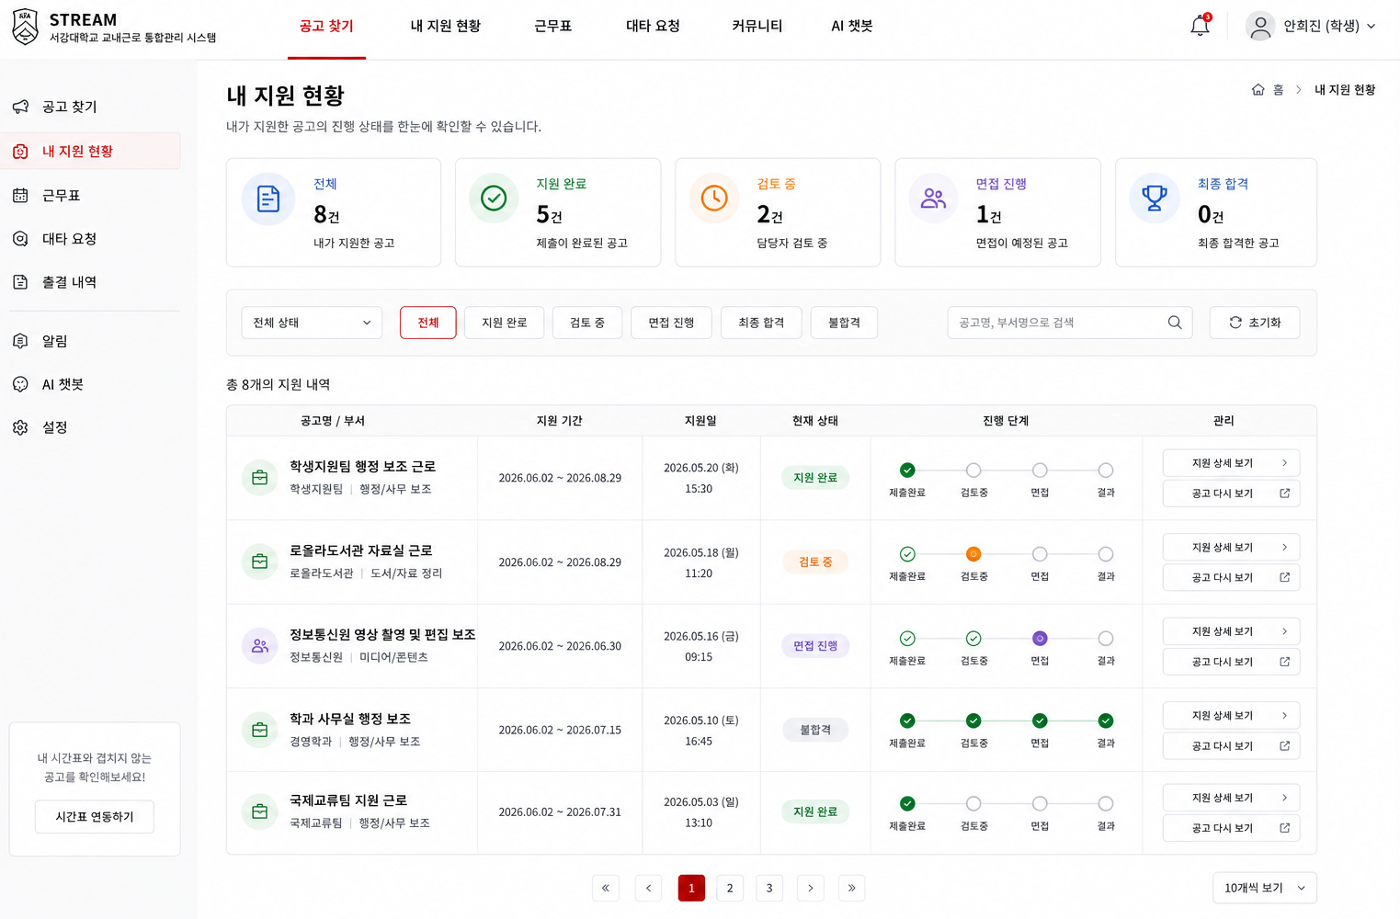
S-06 지원 현황 | 학생 | S-06-01 | 내 지원 현황 | 상단 | 전체/검토중/합격/불합격 요약 카드 | 지원 현황 요약 | 상태 카드 클릭 시 필터 적용 | GET /api/applications/me | 지원 내역 없음 | High | 학생은 본인 지원 내역만 조회
 | 학생 | S-06-02 | 내 지원 현황 | 필터 영역 | 전체, 제출완료, 검토중, 면접, 합격, 불합격 필터 | 상태별 조회 | 선택 상태만 표시 | APPLICATION.status | 상태값 없음 | Medium | 상태값 API와 통일
 | 학생 | S-06-03 | 내 지원 현황 | 지원 카드 | 공고명, 부서명, 제출일, 현재 상태, 마감일 | 지원 목록 표시 | 카드 클릭 시 S-07 이동 | APPLICATION + JOB_POSTING | 지원 내역 없음 | High | 읽기 쉬운 카드형
 | 학생 | S-06-04 | 내 지원 현황 | CTA | 공고 찾기 버튼 | 공고 목록 이동 | S-01로 이동 | - | - | Medium | 지원 내역 없을 때 중요

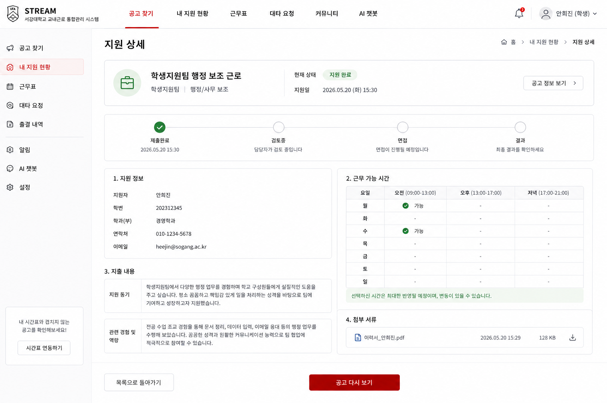
S-07 지원 상새 | 학생 | S-07-01 | 지원 상세 / 상태 확인 | 상단 | 공고명, 부서명, 현재 상태 | 지원 대상 및 상태 확인 | 공고 다시 보기 클릭 시 S-02 이동 | GET /applications/{applicationId} | 404 지원 없음 | High | 본인 지원 건만 조회 가능
 | 학생 | S-07-02 | 지원 상세 / 상태 확인 | 진행 영역 | 제출완료 → 검토중 → 면접 → 결과 타임라인 | 상태 타임라인 표시 | 현재 상태 강조 | APPLICATION.status | 상태값 불일치 | High | 불합격/합격 분기
 | 학생 | S-07-03 | 지원 상세 / 상태 확인 | 본문 | 제출한 자기소개서, 근무 가능 시간 | 제출 내용 확인 | 읽기 전용 표시 | APPLICATION.cover_letter, availableTimeSlots | 데이터 없음 | High | 수정 기능은 MVP 제외
 | 학생 | S-07-04 | 지원 상세 / 상태 확인 | CTA | 공고 다시 보기, 목록으로 버튼 | 관련 화면 이동 | S-02 또는 S-06 이동 | posting_id | - | Medium | 뒤로가기 동선 명확화

학생 공고 탐색~지원 플로우
학생 공고 탐색 ~ 지원 플로우

공고목록
공고 상세
지원서 작성
내 지원 현황

ㅍ

지원하기
상세보기
제출하기

최종제출

내 지원 현황 보기

